상품제안서
차량용 공기청정기 화이트홀B90 디스플레이 | 상품코드: F15262

 |  |  |  |  |  |  | 02-412-0044 | www.easy1.co.kr
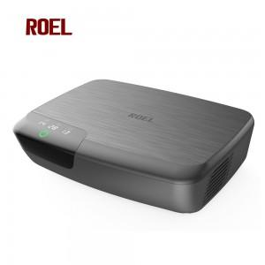

【상세/제작정보】

【인쇄/포장옵션】 | 레이저 / 포장지포장

【공급단가】 | 수량 | 50~ | 100~ | 500~ | 1,000~ | 2,000~
*VAT별도 | 단가 | 54,000원 | 52,000원 | 50,000원 | 48,000원 | 46,800원

【상품 URL】 | https://easy1.co.kr:443/src/goods_detail.php?gdno=15262

